42. 事業所数
42. 事業所数

 | 時点 2021(R3)年6月1日（２～５年毎）
 | 単位 事業所 |  |  |  |  |  |  |  | 偏差値 |  | 56.7
順位 |  | 都道府県名 |  | 数 値 |  |  | 順位 | 都道府県名 |  | 数 値

 |  | 0 | 全 国 |  | 5,156,063 | 0.0 | 24 | 0 | 鹿児島 |  | 71,793
1 |  | 0 | 東 京 |  | 628,239 | 0.0 | 25 | 0 | 沖 縄 |  | 63,593
2 |  | 0 | 大 阪 |  | 384,332 | 0.0 | 26 | 0 | 愛 媛 |  | 59,710
3 |  | 0 | 愛 知 |  | 299,232 | 0.0 | 27 | 0 | 長 崎 |  | 58,382
4 |  | 0 | 神奈川 |  | 285,325 | 0.0 | 28 | 0 | 山 口 |  | 56,452
5 |  | 0 | 埼 玉 |  | 230,278 | 0.0 | 29 | 0 | 石 川 |  | 56,437
6 |  | 0 | 北海道 |  | 216,124 | 0.0 | 30 | 0 | 青 森 |  | 55,113
7 |  | 0 | 福 岡 |  | 210,530 | 0.0 | 31 | 0 | 岩 手 |  | 54,598
8 |  | 0 | 兵 庫 |  | 203,113 | 0.0 | 32 | 0 | 滋 賀 |  | 53,748
9 |  | ◎ | 千 葉 |  | 182,689 | 0.0 | 33 | 0 | 山 形 |  | 52,141
10 |  | 0 | 静 岡 |  | 161,789 | 0.0 | 34 | 0 | 大 分 |  | 50,589
11 |  | 0 | 広 島 |  | 122,155 | 0.0 | 35 | 0 | 富 山 |  | 48,987
12 |  | 0 | 京 都 |  | 110,564 | 0.0 | 36 | 0 | 宮 崎 |  | 48,940
13 |  | 0 | 茨 城 |  | 108,602 | 0.0 | 37 | 0 | 奈 良 |  | 45,583
14 |  | 0 | 新 潟 |  | 103,861 | 0.0 | 38 | 0 | 和歌山 |  | 45,309
15 |  | 0 | 長 野 |  | 99,571 | 0.0 | 39 | 0 | 香 川 |  | 44,943
16 |  | 0 | 宮 城 |  | 95,305 | 0.0 | 40 | 0 | 秋 田 |  | 44,883
17 |  | 0 | 岐 阜 |  | 92,210 | 0.0 | 41 | 0 | 山 梨 |  | 40,814
18 |  | 0 | 群 馬 |  | 85,003 | 0.0 | 42 | 0 | 福 井 |  | 39,859
19 |  | 0 | 福 島 |  | 81,677 | 0.0 | 43 | 0 | 佐 賀 |  | 35,815
20 |  | 0 | 栃 木 |  | 80,062 | 0.0 | 44 | 0 | 徳 島 |  | 34,119
21 |  | 0 | 岡 山 |  | 78,646 | 0.0 | 45 | 0 | 高 知 |  | 33,064
22 |  | 0 | 熊 本 |  | 72,744 | 0.0 | 46 | 0 | 島 根 |  | 32,637
23 |  | 0 | 三 重 |  | 72,261 | 0.0 | 47 | 0 | 鳥 取 |  | 24,242
事業所数
北海道 | 216124
青 森 | 55113
岩 手 | 54598
宮 城 | 95305
秋 田 | 44883
山 形 | 52141
福 島 | 81677
茨 城 | 108602
栃 木 | 80062
群 馬 | 85003
埼 玉 | 230278
千 葉 | 182689
東 京 | 628239
神奈川 | 285325
新 潟 | 103861
富 山 | 48987
石 川 | 56437
福 井 | 39859
山 梨 | 40814
長 野 | 99571
岐 阜 | 92210
静 岡 | 161789
愛 知 | 299232
三 重 | 72261
滋 賀 | 53748
京 都 | 110564
大 阪 | 384332
兵 庫 | 203113
奈 良 | 45583
和歌山 | 45309
鳥 取 | 24242
島 根 | 32637
岡 山 | 78646
広 島 | 122155
山 口 | 56452
徳 島 | 34119
香 川 | 44943
愛 媛 | 59710
高 知 | 33064
福 岡 | 210530
佐 賀 | 35815
長 崎 | 58382
熊 本 | 72744
大 分 | 50589
宮 崎 | 48940
鹿児島 | 71793
沖 縄 | 63593

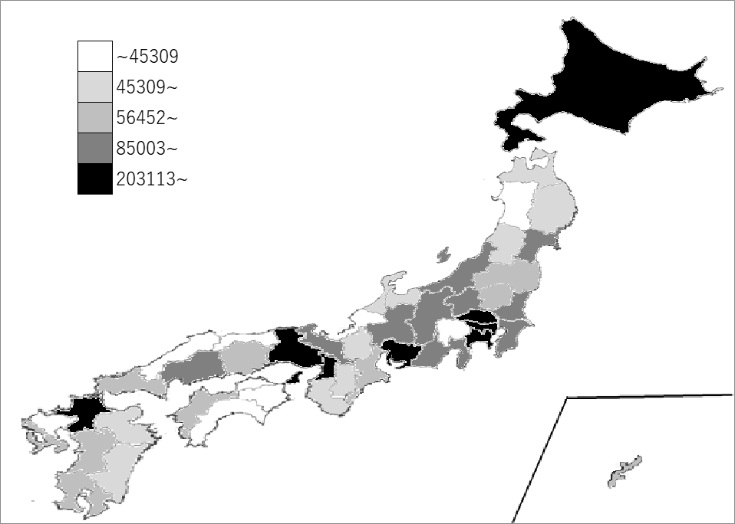
千葉県の推移
平成21年 | 208091 | 9
平成24年 | 200702 | 9
平成26年 | 208949 | 9
平成28年 | 196579 | 9
令和3年 | 182689 | 9

《備 考》 ・資料出所 総務省統計局「経済センサス-活動調査｣ ・参 考 千葉県の従業者数は、2,151,386人で9位。全国は、57,949,915人。 注）1. 令和3年の数値は事業所内容等不詳を含みません。 2. 千葉県の推移グラフは、平成24年、平成28年及び令和3年は経済センサス-活動調査、 平成21年及び平成26年は経済センサス-基礎調査の数値です。

